臺北市110學年度各校輔具借用情形調查表
 | 臺北市111學年度各校特教學生輔具借用移轉情形調查表
編號 | 鄉鎮市 | 學校 | 學生姓名 (請寫全名) | 學生身分證字號 | 教育 階段 | 年級 (111學年) | 物品/財產 | 財產/物品 編號 | 分號 | 財產名稱 | 廠牌規格 | 借用狀態 | 下階段學校 (全名) | 特殊時段註記(如：暑輔開課、學校休息)
學前 |  | 範例： | 填寫時請將範例與圖片刪除
國小 | 士林區 | 臺北特教學校 | 李小龍 | A12345689 | 國小 | 2 | 財產 | 311010106 | 0000339 | 醫療輪椅 | 兒童傾倒式特製擺位電動輪椅 | 續借 |  | 8/1-8/6學校休息
國中 | 士林區 | 臺北特教學校 | 王小明 | F12345689 | 國中 | 3 | 財產 | 311150201 | 0000414 |  | 手動仰躺式站立架 | 將移轉 | 臺北市立OO高級中學 | 7/22開始暑輔
高中 | 士林區 | 臺北特教學校 | 陳小芳 | F12345689 | 高中 | 3 | 物品 | 6101300 | 0000140 |  | 姿勢控制助行器W3BS | 需歸還

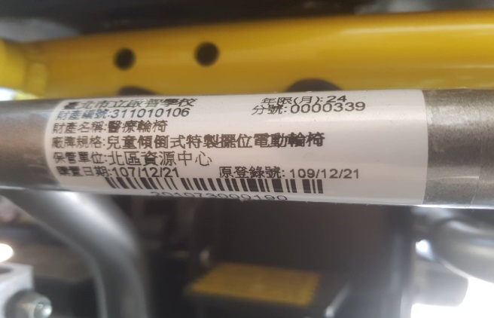
 |  | 財產標籤參考圖片>
 |  | 若標籤遺失或格式與此不同，請聯絡北區特教資源中心將標籤更新.

